החלף מצבים מסך חיפוש
החלף מצבים דרישות - 5,21,24,27,30,31,70,71,73,74,77
 |  |  |  |  |  |  |  | STATE 1 |  |  | STATE 5
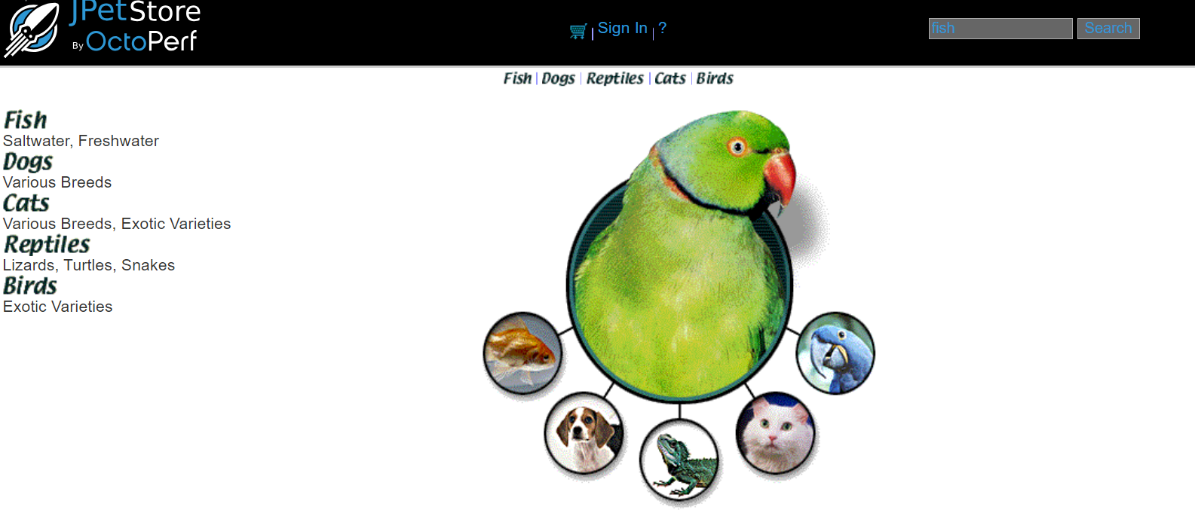
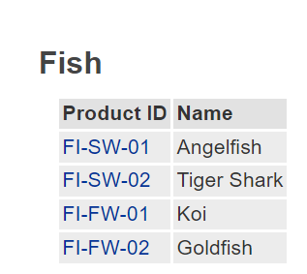

 |  |  | STATE 2
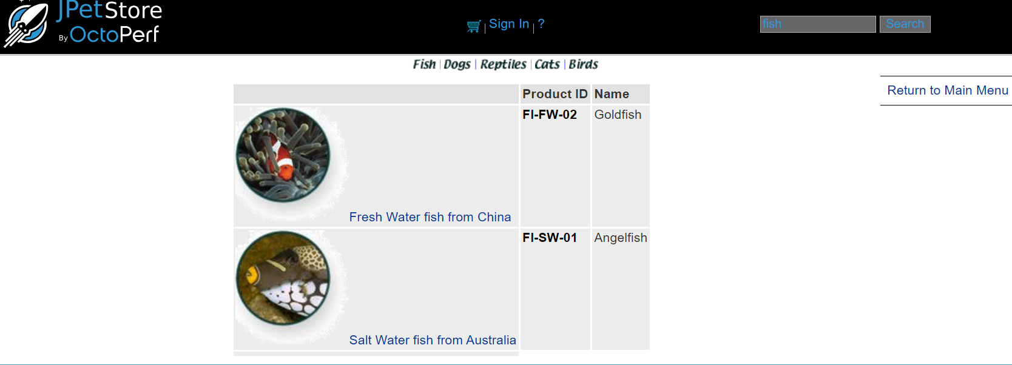

 |  |  |  |  |  |  |  |  |  | STATE 6
 |  |  |  | STATE 4 |  |  | STATE 3
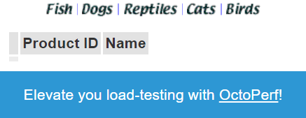

 |  |  |  |  |  |  |  |  | STATE 8

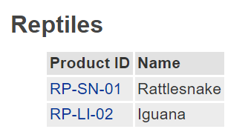

 |  |  |  |  |  |  |  |  |  | STATE 7

 | SWITCH 3 |  | SWITCH 4 |  | SWITCH 1 |  | STATE 9
 | S1 | Start State | S1 | Start State | S1 | Start State
 | Click on search bar | Input | לחץ על תת קטגוריה | Input | Click on search bar | Input
 | O.K | Output | O.K | Output | O.K | Output
 | S2 | Next state | S5 | Next state | S9 | Next state
 | Return to main menu | Input | לחיצה על מספר מוצר | Input | השאר את החיפוש ריק | Next state
 | O.K | Output | O.K | Output | ERORR | Input | STATE 10
 | S1 | Next state | S6 | Next state | O.K | Output
 | Click on search bar | Input | Return to main menu | Input | S10 | Finish state
 | O.K | Output | O.K | Output
 | S3 | Next state | S1 | Next state
 | חיה/קטגוריה לא קיימות | Input | לחיצה על הלוגו מצד שמאל במסך S7 | Input
 | O.K | Output | O.K | Output
 | S4 | Finish state | S1 | Next state
 |  |  | לחץ על תמונת הזוחל | Input
 |  |  | O.K | Output
 |  |  | S8 | Finish state

החלף מצבים מסך ראשי
החלף מצבים דרישות- 1,13,16,17,175,176,70,73,174,32

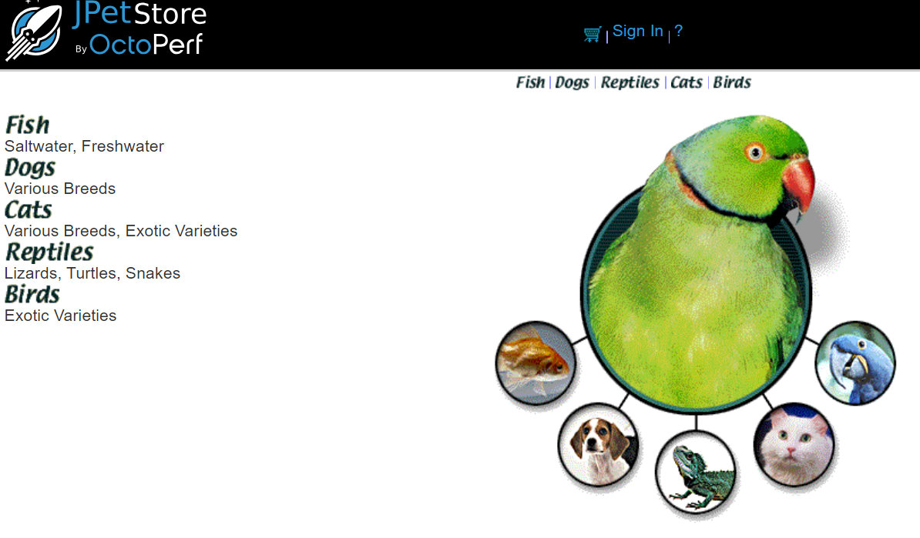
 |  |  | STATE 1 | STATE 2
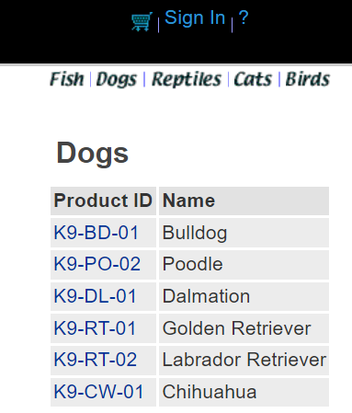

 | STATE 3
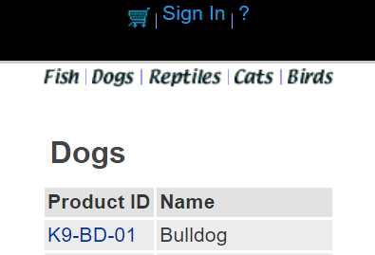

 |  |  |  |  | SWITCH 4
 |  |  |  |  | S1 | Start State
 |  |  |  |  | Click on left menu | Input
 |  |  |  | STATE 5 | O.K | Output
 |  |  |  |  | S2 | Next state
 |  |  |  |  | Return to main menu | Input
 |  | STATE 4 |  |  | O.K | Output
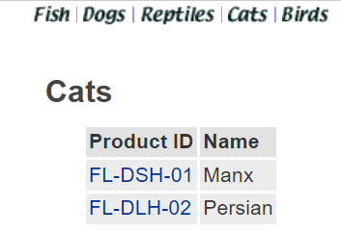
 |  |  |  |  | S1 | Next state
 |  |  |  |  | Click on upper menu | Input
 |  |  |  |  | O.K | Output
 |  |  |  |  | S3 | Next state
 |  |  |  |  | Return to main menu | Input
 |  |  |  |  | O.K | Output
 |  |  |  |  | S1 | next state
 |  |  |  |  | Click on picture | Input
 |  |  |  |  | O.K | output
 |  |  |  |  | S4 | Finish State

החלף שינוי כתובת ואישור הזמנה
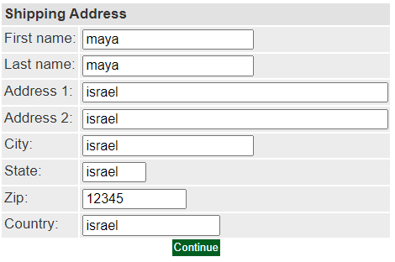
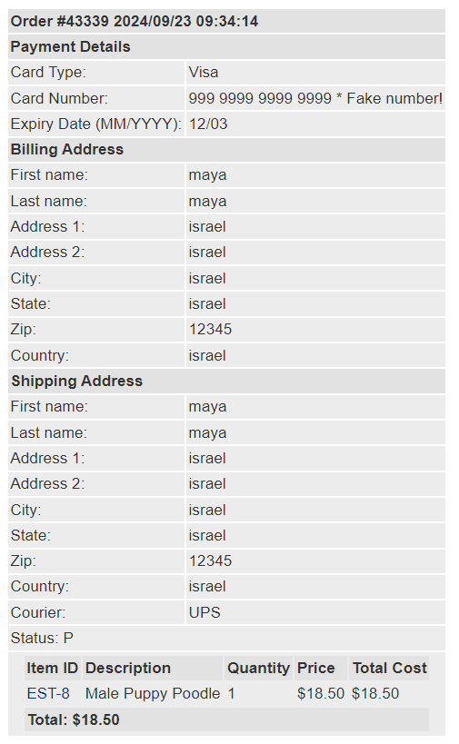
 |  | החלף מצבים דרישות- 136,137,138,139,140,141,142,143,144,146,147,118 129,130,131,132,133,134,135,160,161,145,112,113

 |  |  |  |  |  | STATE 4 | STATE 5
STATE 1
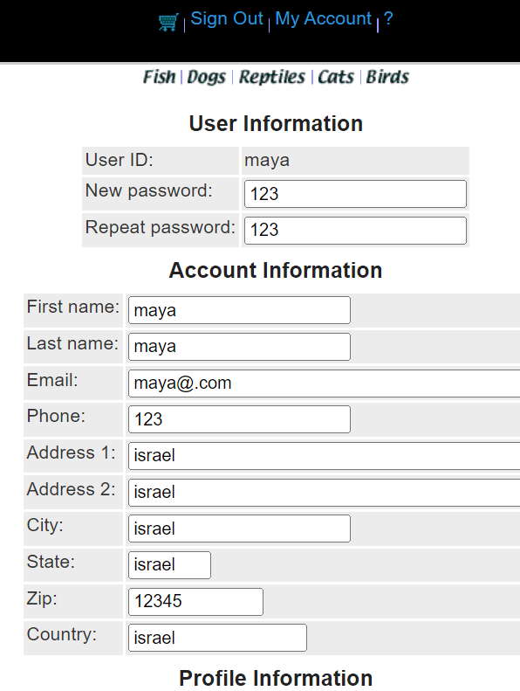
 |  | STATE 2 | STATE 3
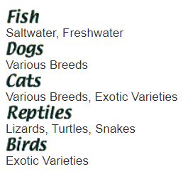
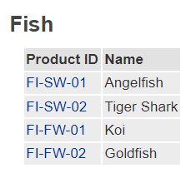

 |  |  |  |  |  |  |  |  | SWITCH 4 |  | SWITCH 5
 |  |  |  |  |  |  |  |  | S2 | Start State | S2 | Start State
 |  |  |  |  |  |  |  |  | Click on left menu FISH | Input | Click on left menu FISH | Input
 |  |  |  |  |  |  |  |  | O.K | Output | O.K | Output
 |  |  |  |  |  |  |  |  | S3 | Next state | S3 | Next state
 |  |  |  | STATE 8 |  |  |  | STATE 6 | לחיצה על PRODUCT ID | Input | לחיצה על PRODUCT ID | Input
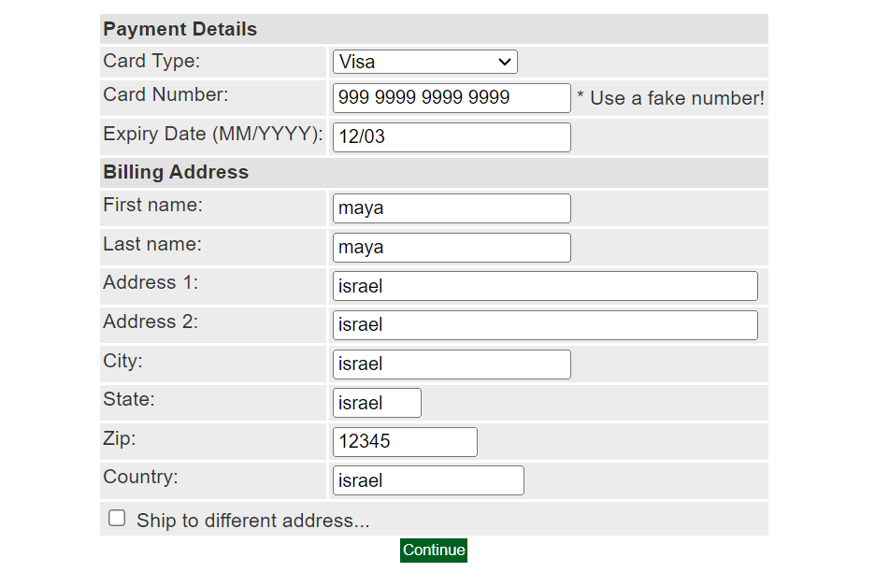
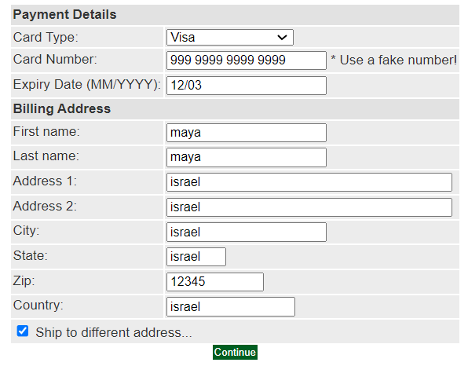
 |  |  |  |  |  |  |  |  | O.K | Output | O.K | Output
 |  |  |  |  |  |  |  |  | S4 | Next state | S4 | Next state
 |  |  |  |  |  |  |  |  | לחיצה על ADD TO CART | Input | לחיצה על ADD TO CART | Input
 |  |  |  |  |  |  |  |  | O.K | Output | O.K | Output
 |  |  |  |  |  |  |  |  | S5 | Next state | S5 | Next state
 |  |  |  |  |  |  |  |  | לחץ על PROCEED TO CHECKOUT | Input | לחץ על PROCEED TO CHECKOUT | Input
 |  |  |  |  |  |  |  |  | O.K | Output | O.K | Output
 |  |  |  |  |  |  |  |  | S6 | Next state | S8 | Next state
 |  |  |  |  |  |  |  |  | סמן צ'קבוקס כתובת שונה | Input | לחץ על CONTINUE | Input
 |  |  |  |  |  |  |  |  | O.K | Output | O.K | Output
 |  |  |  |  |  |  |  |  | S7 | Finish state | S9 | Next state
 |  |  |  |  |  |  |  |  |  |  | לחץ על CONTINUE | Input
 |  |  |  |  |  |  |  |  |  |  | O.K | Output
 |  |  |  |  |  |  |  |  |  |  | S10 | Finish state

 |  |  |  |  | STATE 9 |  |  | STATE 7

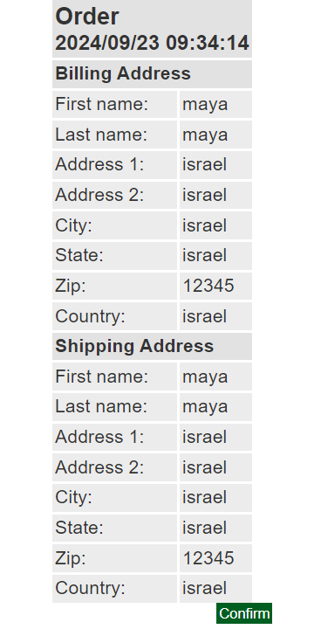
 | STATE 10

החלף מצבים הזמנות קודמות
החלף מצבים דרישות- ,165.166.167.168.169,164

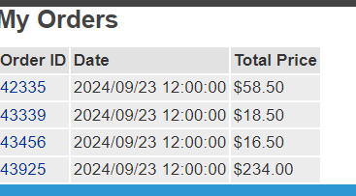
 |  |  | STATE 2 | STATE 3
STATE 1

 | SWITCH 1
 | S1 | Start State
 | לחץ על my account | Input |  |  | 164
 | O.K | Output
 | S2 | Next state
 | לחץ על MY ORDERS | Input
 | O.K | Output
 | S3 | Finish state

גיליון1
החלף מצבים דרישות - 9

 |  |  | STATE 1 | STATE 2
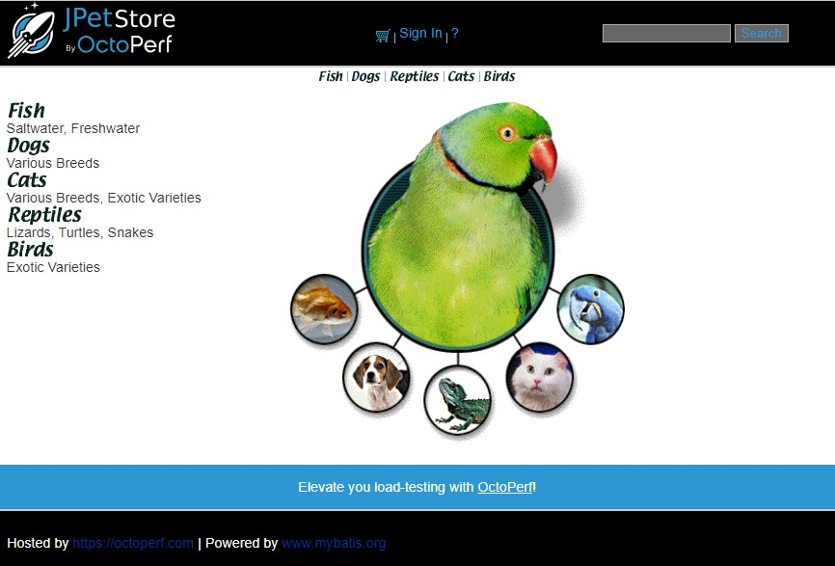
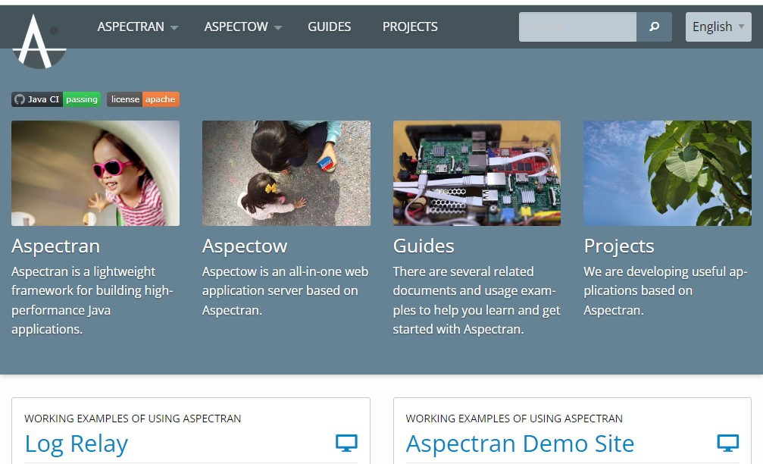

 | SWITCH 1
 | S1 | Start State
 | Click on Hosted by | Input
 | O.K | Output
 | S2 | Finish state

גיליון2
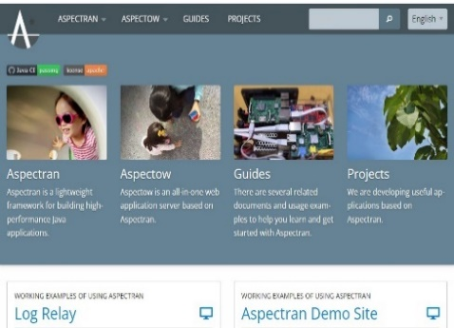
החלף מצבים דרישות - 170,171,172,178
 |  | STATE 2

 |  |  |  |  | SWITCH 1
 |  |  | STATE 1 |  | S1 | Start State
 |  |  |  |  | לחץ על Reptiles | Input
 | STATE 3 |  |  |  | O.K | Output
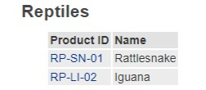
 |  |  |  |  | S3 | Next state
 |  |  |  |  | לחץ על הלוגו | Input
 |  |  |  |  | O.K | Output
 |  |  |  |  | S1 | Next state
 |  |  |  |  | לחץ על עגלת קניות | Input
 |  |  |  |  | O.K | Output
 |  |  |  |  | S2 | Next state
 |  |  |  |  | לחץ על Reptiles | Input
 |  |  |  |  | O.K | Output
 |  |  |  |  | S3 | Next state
 |  |  |  |  | לחץ על קישור בוני אתר בצד שמאל למטה | Input
 |  |  |  |  | O.K | Output
 |  |  |  |  | S4 | Finish state

 |  |  |  | STATE 4

